Layout
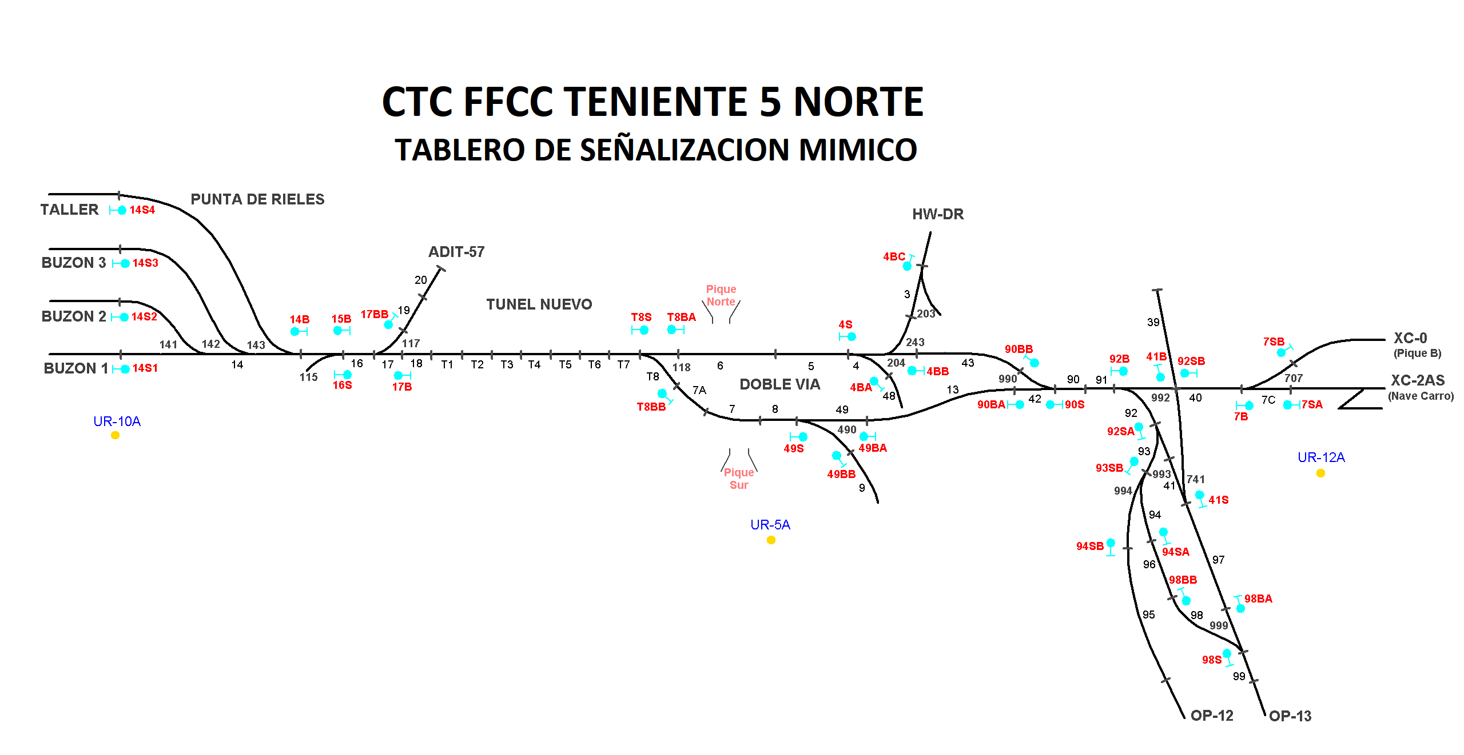

Rodrigo Lizama (A)

Rodrigo Molina (H)

Francisco Cornejo (A1)
MC115
MC490
LOCALIDAD 4/8
MC117
MC118

Manuel Hurtado (MM)

